ex02
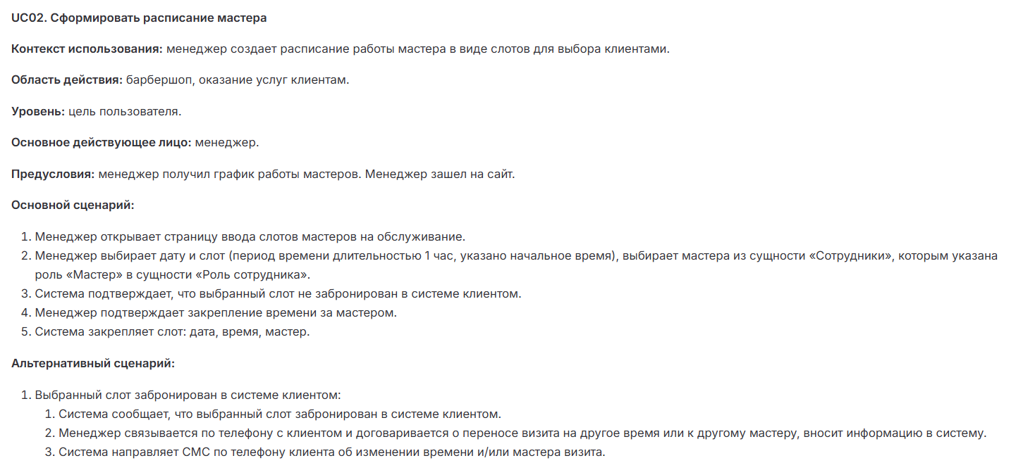
 | Exercise 02 — Создание позитивного тест-кейса |  |  |  | Ex02 — Создание позитивного тест-кейса

Идентификатор | Название теста | Приоритет | Предусловие | Шаги выполнения | Ожидаемый результат (ОР) | Постусловия | Фактический результат (ФР) | Повторяемость | Независимость
UC02-TC01 | Успешное создание слота для мастера | Р1 | 1. Менеджер авторизован в системе. 2. В системе есть минимум 1 мастер с ролью - Мастер. 3. Слот свободен. | 1. Открыть страницу "Расписание мастера". 2. Выбрать дату и слот. 3. Выбрать мастера (Иванов Иван). 4. Нажать "Сохранить". | Система подтверждает создание слота: - дата - время - мастер | удалить тестовый слот через админ-панель | п.1, ii. Нормальное поведение, соответствует шагу 3 UC02 - Система сообщает, что выбранный слот не забронирован в системе клиентом п.2, i. Нормальное поведение, соответствует шагу 5 UC02 - Слот закреплён за мастером и не отображается в списке свободных п.2, ii. Дефект BUG-UC02-002 - Система не закрепила слот, и он остался свободным | + | +
UC02-TC02 | Попытка создать слот в занятое время | Р1 | 1. Менеджер авторизован в системе. 2. В системе есть мастер с ролью - Мастер. 3. Слот та текущую дату и время занят клиентом. 4. Клиент не отменил запись. | 1. Открыть страницу "Расписание". 2. Выбрать дату и слот (забронированное клиентом). 3. Выбрать мастера (Петров Петр). 4. Нажать "Сохранить". | Система выводит ошибку: "Слот занят клиентом". Кнопка "Перенести запись" становится активна. | - | п.1, i. Дефект BUG-UC02-001 - Система неверно помечает слот как занятый, хотя клиент не подтверждает бронь | + | +
UC02-TC03 | Перенос занятого слота через менеджера | Р2 | 1. Менеджер авторизован в системе. 2. Слот на текущую дату занят клиентом. 3. Слот на другое время у того же мастера свободен. 4. В системе настроена отправка уведомлений. | 1. Повторить шаги UC02-TC02. 2. Нажать "Перенести запись". 3. Выбрать новый слот. 4. Нажать "Сохранить". | Система: - Освобождает старый слот - закрепляет новый слот за мастером - отправляет клиенту уведомление о переносе | проверить смс-лог (что сообщение отправлено) | (заполняется тестировщиком после прогона кейса) | + | +
UC02-TC04 | Создание слота в нерабочие часы | Р2 | 1. В системе задан рабочий график барбершопа | 1. Открыть страницу "Расписание". 2. Выбрать дату и слот (в нерабочее время). 3. Нажать "Сохранить". | Система отклоняет запрос и показывает сообщение: "Выбранное время вне рабочего графика". | - | (заполняется тестировщиком после прогона кейса) | + | +
UC02-TC05 | Попытка записи на слот менее чем за 10 мин до начала | Р1 | 1. В системе есть активный слот у мастера 2. Слот не забронирован клиентом 3. Текущее время - 14:50(например) 4. Клиент авторизован в системе | 1. Открыть страницу "Запись на услугу"(клиент) 2. Выбрать текущую дату и время. 3. Попытка записаться на слот 4. Нажать "Подтвердить запись" | Система отклоняет запись и выводит сообщение: "Запись возможна не позднее чем за 10 минут до начала слота". | - | (заполняется тестировщиком после прогона кейса) | + | +
UC02-TC06 | Успешная запись на слот за 11-15 мин до начала | Р1 | 1. В системе есть активный слот у мастера 2. Слот не забронирован клиентом 3. Текущее время - 14:49(например) 4. Клиент авторизован в системе | 1. Открыть страницу "Запись на услугу"(клиент) 2. Выбрать текущую дату и время. 3. Попытка записаться на слот 4. Нажать "Подтвердить запись" | Система подтверждает запись: - слот забронирован - клиент получает уведомление | отменить запись через админ-панель | (заполняется тестировщиком после прогона кейса) | + | +

